SCR_OM_001_Trang chủ
HCMUTE |  |  |  |  | Process |  | Screen ID |  |  |  | Screen Name |  | Created Date | Approved Date
 |  |  |  |  | Screen Design |  | SCR_OM_001 |  |  |  | Trang chủ |  | 12/09/2021 | DDMMYYY

1. Overview

 | Màn hình trang chủ của website

2. Screen Design

 | 2.1. Screen image

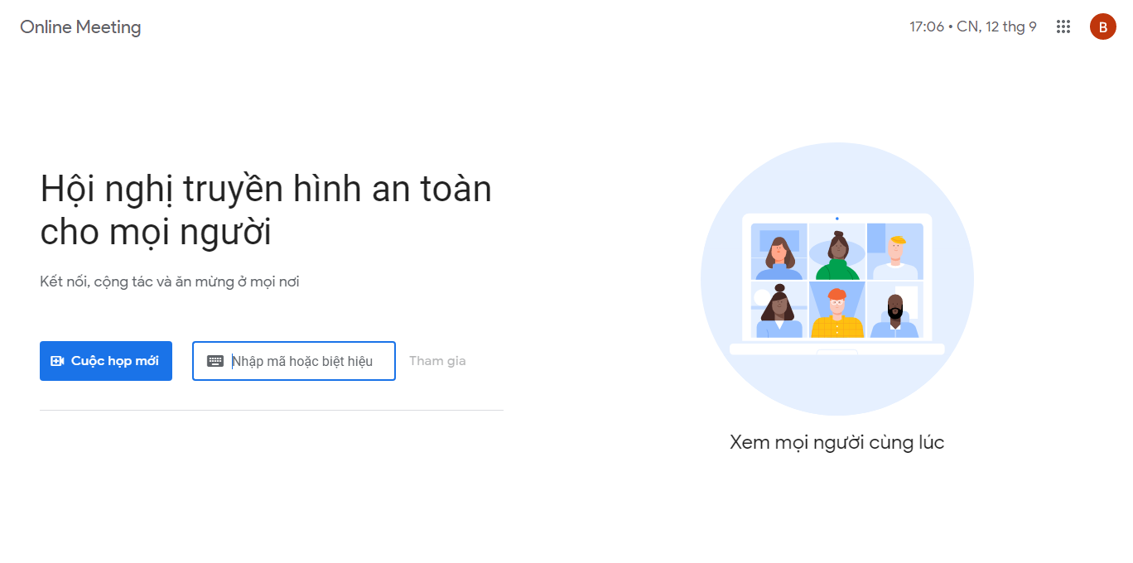

 | 2.2. Screen items

 |  | # | Item name |  |  | Control |  | Data type | I/O | Default Value |  | Description
 |  | 1 | Cuộc họp mới |  |  | Button |  |  | I |  |  | Tạo một phòng meeting mới
 |  | 2 | Nhập mã hoặc biệt hiệu |  |  | Input |  | Text | I |  |  | Nhập mã hoặc biệt hiệu của phòng muốn tham gia
 |  | 3 | Tham gia |  |  | Button |  |  | I |  |  | Tham gia vào phòng đã nhập ở #2

 | 2.3. Main screen interaction
 |  | 1) Tham gia phòng meeting
 |  |  | a) Nhập dữ liệu vào input
 |  |  | b) Ấn button "Tham gia" để tham gia phòng tương ứng
 |  |  |  | - Button chỉ có thể được "active" nếu có dữ liệu trong input
 |  |  |  | - Khi mã sai, hệ thống hiển thị message "Mã phòng sai!"
 |  |  | c) Nếu thông tin mã phòng chính xác, hệ thống chuyển hướng tới phòng tương ứng
 |  | 2) Tạo mới phòng meeting
 |  |  | a) Ấn button "Cuộc họp mới"
 |  |  | b) Chuyển hướng tới phòng vừa tạo

 | 2.4. Screen displaying
 |  | 1) Thông báo lỗi cho các trường hợp không hợp lệ sẽ thực hiên như sau:
 |  |  | - Các dữ liệu không hợp lệ sẽ được hiển thị bằng màu đỏ
 |  |  | - Vị trí thông báo ở dưới ô input

SCR_OM_002_Đăng ký
HCMUTE |  |  |  |  | Process |  | Screen ID |  |  |  | Screen Name |  | Created Date | Approved Date
 |  |  |  |  | Screen Design |  | SCR_OM_002 |  |  |  | Đăng ký |  | 12/09/2021 | DDMMYYY

1. Overview

 | Màn hình đăng ký

2. Screen Design

 | 2.1. Screen image

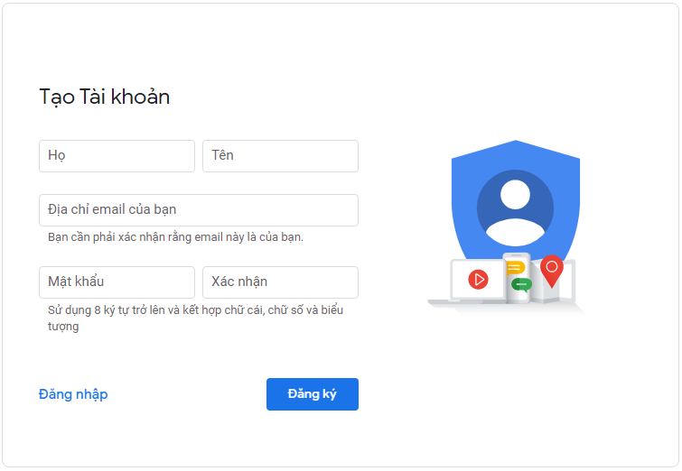

 | 2.2. Screen items

 |  | # | Item name |  |  | Control |  | Data type | I/O | Default Value |  | Description
 |  | 1 | Đăng nhập |  |  | Button |  |  | I |  |  | Chuyển tới giao diện đăng nhập
 |  | 2 | Họ |  |  | Input |  | Text | I |  |  | Nhập họ của bạn
 |  | 3 | Tên |  |  | Input |  | Text | I |  |  | Nhập tên của bạn
 |  | 4 | Địa chỉ email của bạn |  |  | Input |  | Text | I |  |  | Nhập địa chỉ email của bạn
 |  | 5 | Mật khẩu |  |  | Input |  | Text | I |  |  | Nhập mật khẩu
 |  | 6 | Xác nhận |  |  | Input |  | Text | I |  |  | Xác nhận lại mật khẩu đã nhập
 |  | 7 | Đăng ký |  |  | Button |  |  | I |  |  | Xác nhận đăng ký tài khoản bằng thông tin đã nhập

 | 2.3. Main screen interaction
 |  | 1) Đăng ký tài khoản
 |  |  | a) Nhập dữ liệu vào các ô input
 |  |  | b) Lỗi sẽ được hiển thị như sau:
 |  |  |  | - Khi một ô input có dữ liệu không hợp lệ, ô đó sẽ đổi viền thành màu đỏ
 |  |  |  | - Khi một ô input bị trống, ô đó sẽ đổi viền thành màu đỏ
 |  |  | c) Bấm vào button "Đăng ký" để xác nhận đăng ký với những thông tin đã nhập
 |  |  | d) Hệ thống tiến hành tạo user và chuyển hướng đến trang chủ
 |  | 2) Chuyển hướng đến trang đăng nhập khi bấm button "Đăng nhập"

 | 2.4. Screen displaying
 |  | 1) Thông báo lỗi cho các trường hợp không hợp lệ sẽ thực hiên như sau:
 |  |  | - Khi một ô input có dữ liệu không hợp lệ, ô đó sẽ đổi viền thành màu đỏ
 |  |  | - Khi một ô input bị trống, ô đó sẽ đổi viền thành màu đỏ

SCR_OM_003_Đăng nhập
HCMUTE |  |  |  |  | Process |  | Screen ID |  |  |  | Screen Name |  | Created Date | Approved Date
 |  |  |  |  | Screen Design |  | SCR_OM_003 |  |  |  | Đăng nhập |  | 12/09/2021 | DDMMYYY

1. Overview

 | Màn hình đăng nhập

2. Screen Design

 | 2.1. Screen image

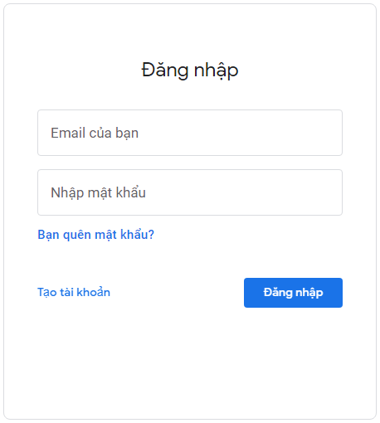

 | 2.2. Screen items

 |  | # | Item name |  |  | Control |  | Data type | I/O | Default Value |  | Description
 |  | 1 | Tạo tài khoản |  |  | Button |  |  | I |  |  | Chuyển tới giao diện đăng ký
 |  | 2 | Email của bạn |  |  | Input |  | Text | I |  |  | Nhập email của bạn
 |  | 3 | Nhập mật khẩu |  |  | Input |  | Text | I |  |  | Nhập mật khẩu
 |  | 4 | Bạn quên mật khẩu? |  |  | Label |  | Text | O |  |  | Ấn vào sẽ chuyển hướng tới giao diện quên mật khẩu
 |  | 5 | Đăng nhập |  |  | Button |  |  | I |  |  | Xác nhận đăng nhập

 | 2.3. Main screen interaction
 |  | 1) Đăng nhập
 |  |  | a) Nhập dữ liệu vào các ô input
 |  |  | b) Lỗi sẽ được hiển thị như sau:
 |  |  |  | - Khi một ô input có dữ liệu không hợp lệ, ô đó sẽ đổi viền thành màu đỏ
 |  |  |  | - Khi một ô input bị trống, ô đó sẽ đổi viền thành màu đỏ
 |  |  | c) Bấm vào button "Đăng nhập" để xác nhận đăng nhập
 |  |  |  | - Khi email không tồn tại hoặc mật khẩu sai, 2 ô sẽ đổi viền thành màu đỏ cùng message "Sai thông tin đăng nhập"
 |  |  | d) Hệ thống tiến hành xác thực và chuyển hướng đến trang chủ
 |  | 2) Chuyển hướng đến trang đăng ký khi bấm button "Tạo tài khoản
 |  | 3) Chuyển hướng đến trang quên mật khẩu khi bấm "Bạn quên mật khẩu?"

 | 2.4. Screen displaying
 |  | 1) Thông báo lỗi cho các trường hợp không hợp lệ sẽ thực hiên như sau:
 |  |  | - Khi một ô input có dữ liệu không hợp lệ, ô đó sẽ đổi viền thành màu đỏ
 |  |  | - Khi một ô input bị trống, ô đó sẽ đổi viền thành màu đỏ
 |  |  | - Khi email không tồn tại hoặc mật khẩu sai, 2 ô sẽ đổi viền thành màu đỏ cùng message "Sai thông tin đăng nhập"

SCR_OM_004_Quên mật khẩu
HCMUTE |  |  |  |  | Process |  | Screen ID |  |  |  | Screen Name |  | Created Date | Approved Date
 |  |  |  |  | Screen Design |  | SCR_OM_004 |  |  |  | Quên mật khẩu |  | 12/09/2021 | DDMMYYY

1. Overview

 | Màn hình quên mật khẩu và tạo mật khẩu mới

2. Screen Design

 | 2.1. Screen image

 | Screen 1 |  |  |  |  |  |  |  |  |  |  | Screen 2

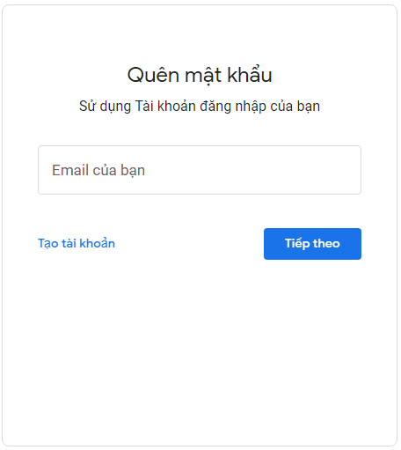
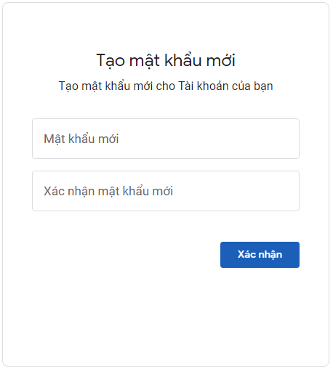

 | 2.2. Screen items

 |  | # | Item name |  |  | Control |  | Data type | I/O | Default Value |  | Description
 |  | Screen 1 |  |  |  |  |  |  |  |  |  | Screen khi bấm "Bạn quên mật khẩu?"
 |  | 1 | Tạo tài khoản |  |  | Button |  |  | I |  |  | Chuyển tới giao diện đăng ký
 |  | 2 | Email của bạn |  |  | Input |  | Text | I |  |  | Nhập email của bạn
 |  | 3 | Tiếp theo |  |  | Button |  |  | I |  |  | Xác nhận tài khoản mà bạn quên mật khẩu, hệ thống sẽ gửi mail xác nhận
 |  | Screen 2 |  |  |  |  |  |  |  |  |  | Screen khi bấm vào liên kết tạo mật khẩu mới
 |  | 4 | Mật khẩu mới |  |  | Input |  | Text | I |  |  | Nhập mật khẩu mới
 |  | 5 | Xác nhận mật khẩu mới |  |  | Input |  | Text | I |  |  | Xác nhận mật khẩu mới
 |  | 6 | Xác nhận |  |  | Button |  |  | I |  |  | Xác nhận tạo mật khẩu mới cho tài khoản

 | 2.3. Main screen interaction
 |  | 1) Quên mật khẩu
 |  |  | a) Nhập dữ liệu vào các ô input
 |  |  | b) Lỗi sẽ được hiển thị như sau:
 |  |  |  | - Khi một ô input có dữ liệu không hợp lệ, ô đó sẽ đổi viền thành màu đỏ
 |  |  |  | - Khi một ô input bị trống, ô đó sẽ đổi viền thành màu đỏ
 |  |  | c) Bấm vào button "Tiếp tục" để xác nhận tài khoản bạn quên mật khẩu
 |  |  |  | - Khi email không tồn tại, ô sẽ đổi viền thành màu đỏ cùng message "Người dùng không tồn tại"
 |  |  | d) Hệ thống tiến hành gửi mail kèm liên kết tạo mật khẩu mới đến email đã nhập
 |  | 2) Tạo mật khẩu mới
 |  |  | a) Nhập dữ liệu vào các ô input
 |  |  | b) Lỗi sẽ được hiển thị như sau:
 |  |  |  | - Khi một ô input có dữ liệu không hợp lệ, ô đó sẽ đổi viền thành màu đỏ
 |  |  |  | - Khi một ô input bị trống, ô đó sẽ đổi viền thành màu đỏ
 |  |  | c) Bấm vào button "Xác nhận" để xác nhận tạo mật khẩu mới
 |  |  | d) Hệ thống tiến hành tạo mật khẩu mới cho tài khoản

 | 2.4. Screen displaying
 |  | 1) Thông báo lỗi cho các trường hợp không hợp lệ sẽ thực hiên như sau:
 |  |  | - Khi một ô input có dữ liệu không hợp lệ, ô đó sẽ đổi viền thành màu đỏ
 |  |  | - Khi một ô input bị trống, ô đó sẽ đổi viền thành màu đỏ
 |  |  | - Khi email không tồn tại, ô sẽ đổi viền thành màu đỏ cùng message "Người dùng không tồn tại"

SCR_OM_005_Phòng meeting
HCMUTE |  |  |  |  | Process |  | Screen ID |  |  |  | Screen Name |  | Created Date | Approved Date
 |  |  |  |  | Screen Design |  | SCR_OM_005 |  |  |  | Phòng meeting |  | 12/09/2021 | DDMMYYY

1. Overview

 | Màn hình phòng meeting

2. Screen Design

 | 2.1. Screen image

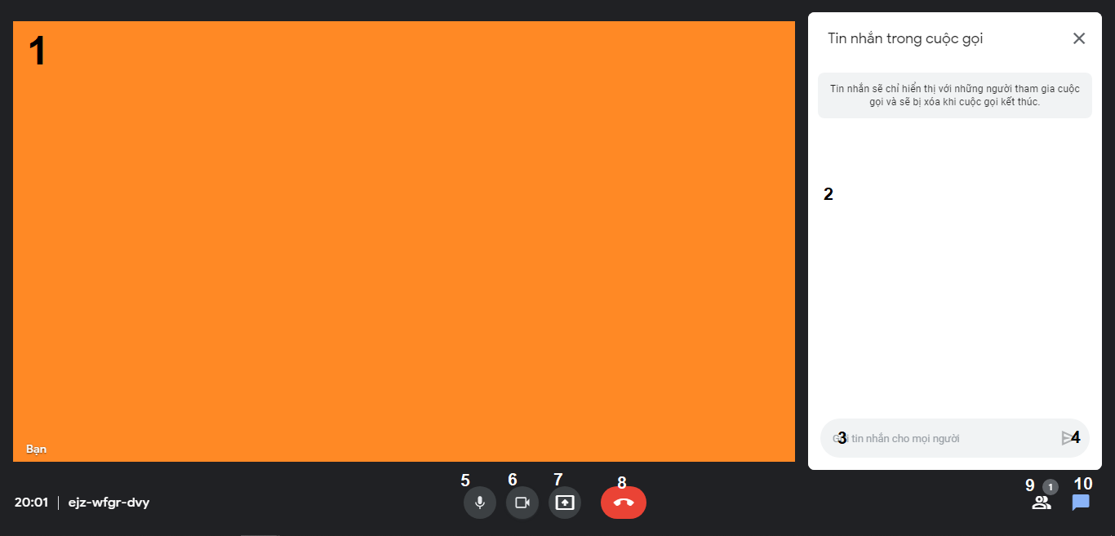

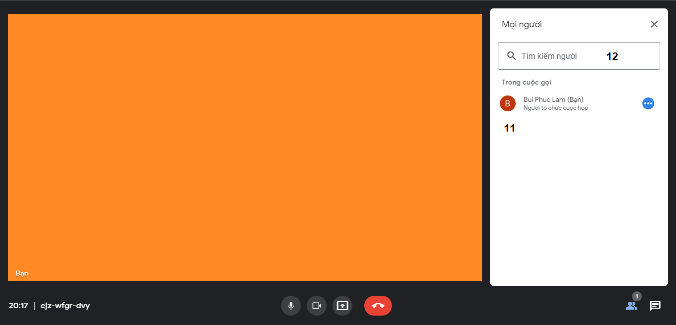

 | 2.2. Screen items

 |  | # | Item name |  |  | Control |  | Data type | I/O | Default Value |  | Description
 |  | 1 | Màn hình trình chiếu |  |  |  |  |  | O |  |  | Màn hình trình chiếu
 |  | 2 | Khung chat |  |  |  |  | Text | O |  |  | Hiện thị nội dung chat của phòng
 |  | 3 | Nhập nội dung chat |  |  | Input |  | Text | I |  |  | Nhập nội dung tin nhắn bạn muốn gửi
 |  | 4 | Gửi tin nhắn |  |  | Button |  |  | I |  |  | Gửi nội dung tin nhắn
 |  | 5 | Tắt/bật microphone |  |  | Button |  |  | I |  |  | Tắt/mở microphone
 |  | 6 | Tắt/bật camera |  |  | Button |  |  | I |  |  | Tắt/bật camera
 |  | 7 | Trình chiếu màn hình |  |  | Button |  |  | I |  |  | Trình chiếu màn hình
 |  | 8 | Thoát phòng |  |  | Button |  |  | I |  |  | Thoát phòng
 |  | 9 | Danh sách tham gia |  |  | Button |  |  | I |  |  | Chuyển sang tab danh sách người tham gia
 |  | 10 | Danh sách tin nhắn |  |  | Button |  |  | I |  |  | Chuyển sang khung chat
 |  | 11 | Mọi người |  |  |  |  |  | O |  |  | Hiển thị danh sách người tham gia
 |  | 12 | Tìm kiếm người |  |  | Input |  | Text | I |  |  | Input tìm kiếm người tham gia

 | 2.3. Main screen interaction
 |  | 1) Tắt/bật microphone khi ấn vào button #5
 |  | 2) Tắt/bật camera khi ấn vào button #6
 |  | 3) Trình chiếu màn hình khi ấn vào button #7
 |  | 4) Thoát phòng khi ấn vào button #8
 |  | 5) Hiển thị danh sách người tham gia khi ấn vào button #9
 |  | 6) Hiển thị khung chat khi ấn vào button #10
 |  | 7) Gửi tin nhắn khi ấn vào button #4
 |  |  | a) Nhập dữ liệu vào ô input #3
 |  |  | b) Bấm vào button #4 để gửi tin nhắn
 |  |  |  | - Khi ô input có dữ liệu, nút gửi sẽ "active"
 |  |  | c) Hệ thống tiến hành gửi tin nhắn và hiển thị lên khung chat
 |  | 8) Tìm kiếm người dùng tham gia
 |  |  | a) Nhập tên người dùng vào ô input #12
 |  |  | b) Hệ thống tiến hành lọc theo từ khóa đã nhập và hiển thị lại danh sách

 | 2.4. Screen displaying

SCR_OM_006_Hồ sơ người dùng
HCMUTE |  |  |  |  | Process |  | Screen ID |  |  |  | Screen Name |  | Created Date | Approved Date
 |  |  |  |  | Screen Design |  | SCR_OM_006 |  |  |  | Hồ sơ người dùng |  | 12/09/2021 | DDMMYYY

1. Overview

 | Màn hình phòng meeting

2. Screen Design

 | 2.1. Screen image
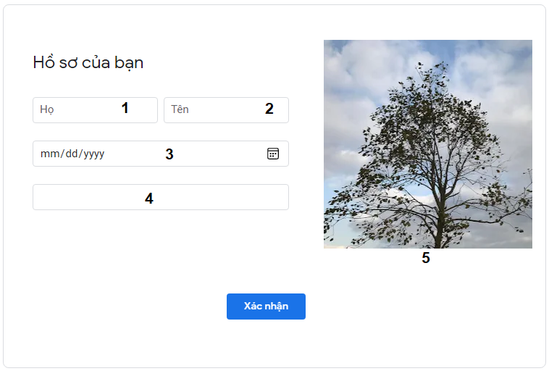

 | 2.2. Screen items

 |  | # | Item name |  |  | Control |  | Data type | I/O | Default Value |  | Description
 |  | 1 | Nhập họ |  |  | Input |  | Text | I/O |  |  | Nhập họ của bạn
 |  | 2 | Nhập tên |  |  | Input |  | Text | I/O |  |  | Nhập tên của bạn
 |  | 3 | Chọn ngày sinh |  |  | Input |  | Text | I/O |  |  | Chọn ngày sinh
 |  | 4 | Nhập địa chỉ |  |  | Input |  | Text | I/O |  |  | Nhập địa chỉ
 |  | 5 | Chọn ảnh đại diện |  |  | Picture |  | Image | I/O |  |  | Ấn để chọn ảnh đại diện
 |  | 6 | Xác nhận |  |  | Button |  |  | I |  |  | Xác nhận lưu thông tin cá nhân

 | 2.3. Main screen interaction
 |  | 1) Chỉnh sửa thông tin cá nhân khi ấn button #6
 |  |  | a) Nhập dữ liệu vào các ô input
 |  |  | b) Bấm vào button #6 để lưu thông tin cá nhân
 |  |  |  | - Khi một ô input có dữ liệu không hợp lệ, ô đó sẽ đổi viền thành màu đỏ
 |  |  |  | - Khi một ô input bị trống, ô đó sẽ đổi viền thành màu đỏ
 |  |  | c) Hệ thống tiến hành cập nhật thông tin cá nhân và hiển thị lại

 | 2.4. Screen displaying
 |  | 1) Thông báo lỗi cho các trường hợp không hợp lệ sẽ thực hiên như sau:
 |  |  | - Khi một ô input có dữ liệu không hợp lệ, ô đó sẽ đổi viền thành màu đỏ
 |  |  | - Khi một ô input bị trống, ô đó sẽ đổi viền thành màu đỏ

